รายงานงบประมาณ 67
รายงานสรุปการใช้จ่ายงบประมาณกับGF (สำนักปลัดกระทรวงสาธารณสุข) ปีงบประมาณ 2567
ณ วันที่ 27 มิถุนายน 2567
งบดำเนินงาน | รหัสงบประมาณ | ยอดงบประมาณ | ยอดเบิก | คงเหลือ | % การเบิกGF
โครงการลดปัจจัยเสี่ยงทางสุขภาพด้านยาเสพติดแบบบูรณาการ | 21002060007702000000 | 2,343,700.00 | 1,432,156.80 | 911,543.20 | 61.11 |  | 2,343,700.00 | 1,432,156.80 | 0.00 | 0.00
โครงการประชาชนทุกกลุ่มวัยได้รับบริการด้านสุขภาพที่เหมาะสม | 21002300004702000000 | 319,700.00 | 74,390.00 | 245,310.00 | 23.27 |  | 319,700.00 | 74,390.00 | 0.00 | 0.00
โครงการพัฒนาระบบการแพทย์ปฐมภูมิและเครือข่ายระบบสุขภาพระดับอำเภอ | 21002320016702000000 | 1,640,300.00 | 298,079.63 | 1,342,220.37 | 18.17 |  | 1,640,300.00 | 298,079.63 | 0.00 | 0.00
โครงการพระราชดำริและเฉลิมพระเกียรติ | 21002320018702000000 | 29,400.00 | 2,821.50 | 26,578.50 | 9.60 |  | 29,400.00 | 2,821.50 | 0.00 | 0.00
โครงการพัฒนาระบบบริการสุขภาพ | 21002320020702000000 | 252,796.00 | 121,386.00 | 131,410.00 | 48.02 |  | 252,796.00 | 121,386.00 | 0.00 | 0.00
นโยบายยุทธศาสตร์ ระบบบริหารจัดการด้านสุขภาพที่มีคุณภาพและประสิทธิภาพ | 21002350001702000000 | 1,630,884.00 | 1,325,581.11 | 305,302.89 | 81.28 |  | 1,630,884.00 | 1,325,581.11 | 0.00 | 0.00
ประชาชนได้รับการดูแลสุขภาพและมีพฤติกรรมสุขภาพที่ถูกต้อง | 21002350002702000000 | 322,100.00 | 261,176.27 | 60,923.73 | 81.09 |  | 322,100.00 | 261,176.27 | 0.00 | 0.00
โครงการสร้างเสริมระบบการดูแลสุขภาพเพื่อรองรับผู้สูงอายุแบบบูรณาการ | 21002390005702000000 | 207,500.00 | 78,644.00 | 128,856.00 | 37.90 |  | 207,500.00 | 78,644.00 | 0.00 | 0.00
โครงการบริหารจัดการขยะและสิ่งแวดล้อม | 21002490012702000000 | 331,100.00 | 0.00 | 331,100.00 | 0.00 |  | 331,100.00 | 0.00 | 0.00 | 0.00
รวม |  | 7,077,480.00 | 3,594,235.31 | 3,483,244.69 | 50.78 |  | 7,077,480.00 | 3,594,235.31 | 3,483,244.69 | 50.784111153
 |  |  |  | 4,165,491.97 | -682,247.28

รายงานสรุปการใช้จ่ายงบประมาณกับGF (สำนักปลัดกระทรวงสาธารณสุข)
งบดำเนินงาน(เบิกแทนกัน) | รหัสงบประมาณ | ยอดงบประมาณ | ยอดเบิก NGF | คงเหลือ | % การเบิกGF
เงินอุดหนุนโครงการควบคุมโรคหนอนพยาธิตามแผนพัฒนาเด็กและเยาวชนในถิ่น | 21002320018704100008 | 20,000.00 | 4,400.00 | 15,600.00 | 22.00
เพื่อใช้ในโครงการควบคุมและป้องกันโรคขาดสารไอโอดีนแห่งชาติ ปี 2566 | 21002320027792000000 | 5,000.00 | 0.00 | 5,000.00 | 0.00 |  | 5,000.00 | 0.00 | 0.00 | 0.00
รวม |  | 25,000.00 | 4,400.00 | 20,600.00 | 17.60

รายงานสรุปการใช้จ่ายงบประมาณกับGF (สำนักปลัดกระทรวงสาธารณสุข)
ณ วันที่ 27 มิถุนายน 2567
งบบุคลากร | รหัสงบประมาณ | ยอดงบประมาณ | ยอดGF (เบิกจ่าย) | ยอดเบิก NGF | คงเหลือ | % การเบิกGF
รายการงบประจำ งบบุคลากร (เงินเดือนพนักงานราชการ) | 2100214000370100000 | 18,956,460.00 | 0.00 | 14,797,709.46 | 4,158,750.54 | 78.06 | 18,956,460.00 | 14,797,709.46 | 0.00 | 0.00
รายการค่าใช้จ่ายบุคลากรภาครัฐ พัฒนาด้านสาธารณสุขและสร้างเสริมสุขภาพเชิงรุก (พตส.,คตส.,ฉ.11,ประกันสังคมพนักงานราชการ) | 21002140003702000000 | 50,987,113.00 | 0.00 | 45,046,911.06 | 5,940,201.94 | 88.35 | 50,987,113.00 | 45,046,911.06 | 0.00 | 0.00
รวม |  | 69,943,573.00 | - | 59,844,620.52 | 10,098,952.48 | 85.56

รายงานสรุปการใช้จ่ายงบประมาณกับGF (สำนักปลัดกระทรวงสาธารณสุข)
ณ วันที่ 27 มิถุนายน 2567
รายงานสถานะการใช้จ่ายงบประมาณ | ยอดงบประมาณ | ยอด GF (PO) | ยอดGF (เบิกจ่าย) | คงเหลือ NGF | % การเบิก
งบดำเนินงาน | 7,077,480.00 | 0.00 | 3,594,235.31 | 3,483,244.69 | 50.78
งบเบิกแทนกัน | 25,000.00 | 0.00 | 4,400.00 | 20,600.00 | 17.60
งบบุคลากร | 69,943,573.00 | 0.00 | 59,844,620.52 | 10,098,952.48 | 85.56
งบลงทุน (ครุภัณฑ์) | 12,350,000.00 | 12,171,500.00 | 0.00 | 178,500.00 | 98.55
งบลงทุน (ก่อสร้าง) | 23,220,422.63 | 0.00 | 0.00 | 23,220,422.63 | 0.00
รวมเงินงบประมาณในระบบ GFMIS | 112,616,475.63 | 12,171,500.00 | 63,443,255.83 | 37,001,719.80 | 67.14
 | 112,437,975.63 | 75,614,755.83 | 36,823,219.80
 | 178,500.00 | 0.00 | 178,500.00

รายงานสรุปการใช้จ่ายงบประมาณกับGF (สำนักปลัดกระทรวงสาธารณสุข)
ณ วันที่ 27 มิถุนายน 2567
รายงานสถานะการใช้จ่ายงบประมาณ | ยอดงบประมาณ | ยอด GF (PO/สำรองเงิน) | ยอดGF (เบิกจ่าย) | คงเหลือ NGF | % การเบิก
งบลงทุน (ก่อสร้าง) เงินกันปี 66 | 27,399,245.29 | 0.00 | 27,399,245.29 | 0.00 | 100.00
งบกลาง เงินกันปี 66 | 1,160,000.00 | 0.00 | 1,160,000.00 | 0.00 | 100.00
รวมเงินงบประมาณในระบบ GFMIS | 28,559,245.29 | 0.00 | 28,559,245.29 | 0.00 | 100.00

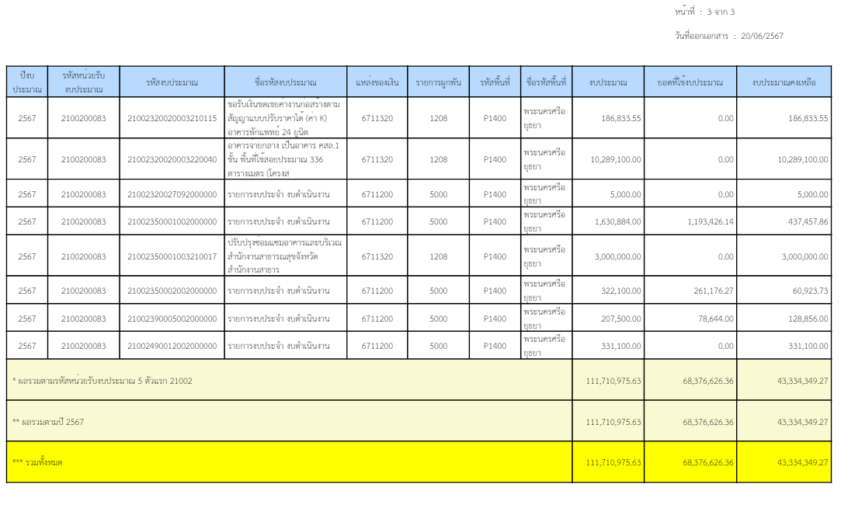

243730

เบิกจ่ายรวม
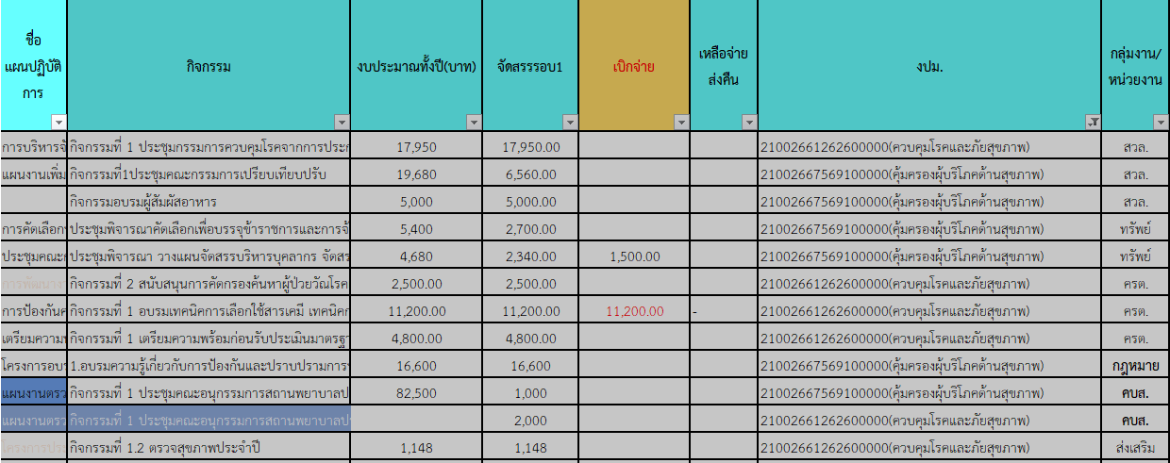
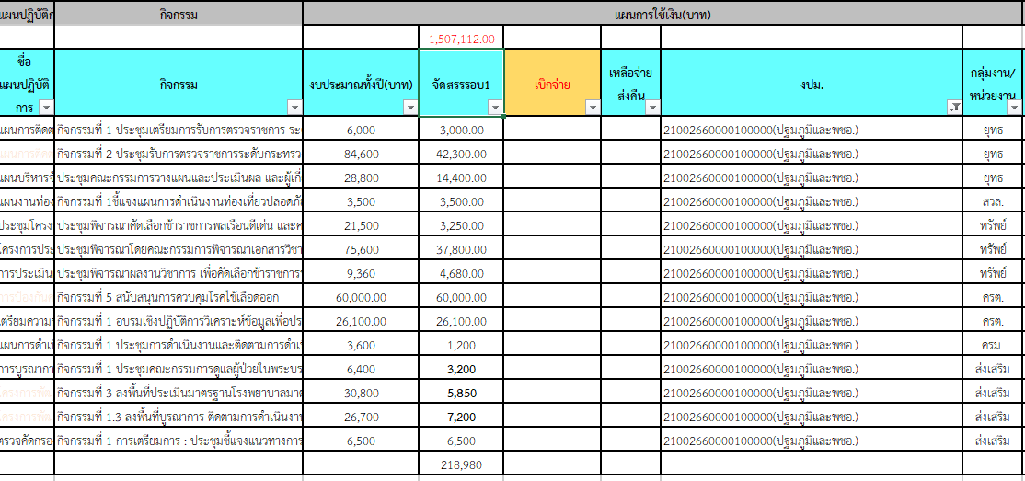
 |  |  |  |  |  |  |  |  |  |  |  |  |  |  |  |  |  |  | 21002350002702000000 |  |  |  |  |  |  |  |  |  | 21002320016702000000 พชอ. |  |  |  |  |  | 21002300004702000000 กลุ่มวัย 4 วัย | 210023500027020000000 |  | 21002320018702000000 | 21002390005702000000
 |  |  |  |  |  |  |  |  |  |  |  |  |  |  |  |  |  |  | 21002661262600000 |  |  |  |  | 21002667569100000 |  |  |  |  | 21002660000100000 |  |  |  |  |  | 21002668207100000 ปฐมวัย | 21002667569100000 | 21002661262600000(ควบคุมโรคและภัยสุขภาพ) | 21002668228200000 | 21002668207000000
ฝ่าย/คชจ. | ยาเสพติด | ประกันสังคม สสจ-สสอ | ประกันสังคม รพช. | ค่ากองทุนเงินทดแทน สสจ.-สสอ | ค่ากองทุนเงินทดแทน รพช. | ต่าตอบแทน พตส.-สสจ. | ต่าตอบแทน พตส.-สสอ. | ต่าตอบแทน พตส.-รพช. | ต่าตอบแทน คตส.-สสจ. | ต่าตอบแทน คตส.-รพช. | ต่าตอบแทน ฉ11 | ค่าไม่ทำเวช | ค่าเช่าบ้าน | ยุทธ์ |  | คบส | ค่าสาธารณูปโภค สสจ. | ค่าชันสูตรพลิกศพ | ครต | สิ่งแวดล้อม | สิ่งแวดล้อม | บร | คบส. | คบส. | บร | กฎหมาย | สิ่งแวดล้อม | ทรัพย์ | ยุทธ์ | สิ่งแวดล้อม | ทรัพย์ | ครต | ครม | ส่งเสริม | ส่งเสริม | บร | บร | พคบ | ส่งเสริม (พี่เล็ก) | ส่งเสริม
จัดสรร | 1,442,700.00 | 252,750.00 | 283,036.00 | 15,780.00 | 17,244.00 | 27,427,559.00 |  |  | 93,000.00 | 139,000.00 | 22,200,144.00 | 280,000.00 | 78,400.00 | 50,000.00 | 10,000.00 | 1,000.00 | 1,432,500.00 | 86,000.00 | 18,500.00 | 17,950.00 | 1,148.00 | 142,900.00 | 2,000.00 | 1,000.00 | 100,100.00 | 16,600.00 | 11,560.00 | 5,040.00 | 59,700.00 | 3,500.00 | 45,730.00 | 86,100.00 | 1,200.00 | 22,750.00 | 73,034.00 | 100,100.00 | 142,900.00 | 10,000.00 | 41,000.00 | 86,400.00
ตั้ง PO
243527 |  | 27,750.00 | 29,071.00 |  |  |  |  |  | 10,500.00
243558 |  | 27,750.00 | 29,071.00 |  |  | 144,000.00 | 569,000.00 | 4,131,304.00 | 10,500.00 | 29,000.00 | 8,020,800.00 | 70,000.00 | 9,800.00 |  |  |  | 286,385.30 | 5,250.00
243588 | 91,000.00 | 27,750.00 | 29,071.00 |  |  | 70,500.00 | 291,000.00 | 2,057,176.00 | 10,500.00 | 14,500.00 | 229,400.00 | 35,000.00 | 3,800.00 |  |  |  | 133,894.58 | 8,400.00
243619 | 399,253.00 | 27,000.00 | 28,321.00 | 14,100.00 |  | 74,500.00 | 293,000.00 | 2,071,370.97 | 9,000.00 | 14,500.00 | -10,300.00 | 35,000.00 | 15,800.00 |  |  |  | 213,013.20 | 6,000.00 | 11,200.00
243650 | 193,430.00 | 25,500.00 | 27,715.00 |  |  | 71,500.00 | 289,000.00 | 2,082,666.66 | 7,500.00 | 13,000.00 |  | 35,000.00 | 9,800.00 |  |  |  | 36,125.69 | 25,650.00 |  |  |  |  |  |  |  |  |  | 1,500.00 |  |  | 2,000.00 | 26,100.00 |  |  | 7,800.00
243678 | 289,889.00 | 24,750.00 | 27,715.00 |  |  | 79,000.00 | 288,854.92 | 2,064,000.00 | 7,500.00 | 13,000.00 | 6,930,483.00 | 35,000.00 | 3,800.00 |  |  | 1,000.00 | 267,084.78 | 20,850.00 | 2,500.00 |  |  | 123,998.77 |  |  |  |  | 6,560.00 |  | 28,210.00 |  |  | 760.21 |  | 3,200.00 | 14,550.00 | 94,017.50 | 123,998.77 | 481.50 |  | 5,200.00
243709 |  |  |  |  |  |  | 284,500.00 | 2,052,071.00 |  |  |  |  | 3,800.00 |  |  |  | 1,050.86 | 19,200.00
243739 |  | 49,500.00 | 55,430.00 |  |  | 167,500.00 | 290,500.00 |  | 7,500.00 |  | 44,393.00 | 35,000.00 | 3,800.00 |  |  |  | 159,745.18
243770 |  | 24,000.00 | 27,715.00 |  |  | 81,500.00 | 293,000.00 | 4,063,214.51 | 15,000.00 | 39,000.00 | 6,985,368.00 | 35,000.00 | 3,800.00 |  |  |  | 172,601.52
243800
243831
243862
รวมเบิก | 973,572.00 | 234,000.00 | 254,109.00 | 14,100.00 | - | 688,500.00 | 2,598,854.92 | 18,521,803.14 | 78,000.00 | 123,000.00 | 22,200,144.00 | 280,000.00 | 54,400.00 |  |  | 1,000.00 | 1,269,901.11 | 85,350.00 | 13,700.00 | - | - | 123,998.77 | - | - | - | - | 6,560.00 | 1,500.00 | 28,210.00 | - | 2,000.00 | 26,860.21 | - | 3,200.00 | 22,350.00 | 94,017.50 | 123,998.77 | 481.50 | - | 5,200.00 | -
คงเหลือ | 469,128.00 | 18,750.00 | 28,927.00 | 1,680.00 | 17,244.00 | 5,618,400.94 |  |  | 15,000.00 | 16,000.00 | - | - | 24,000.00 |  |  | - | 162,598.89 | 650.00 | 4,800.00 | 17,950.00 | 1,148.00 | 18,901.23 | 2,000.00 | 1,000.00 | 100,100.00 | 16,600.00 | 5,000.00 | 3,540.00 | 31,490.00 | 3,500.00 | 43,730.00 | 59,239.79 | 1,200.00 | 19,550.00 | 50,684.00 | 6,082.50 | 18,901.23 | 9,518.50 | 41,000.00 | 81,200.00 | -
 |  |  |  |  |  |  |  |  |  |  |  |  |  |  |  | เบิกผิดงปม

